Rubrica Ejemplo
 | Rúbrica1 : ejemplo

 | Nombre del alumno | Siempre | Casi siempre | Algunas veces | Nunca
1 | alumno 1 | 1
2 | alumno 2 |  |  |  | 1
3 | alumno 3 |  | 1
4 | alumno 4 | 1
5 | alumno 5 | 1
6 | alumno 6 | 1
7 | alumno 7 | 1
8 | alumno 8 |  | 1
9 | alumno 9 |  |  | 1
10 | alumno 10 |  | 1
11 | alumno 11 |  |  | 1
12 | alumno 12 |  |  | 1
13 | alumno 13 |  | 1
14 | alumno 14 |  |  |  | 1
15 | alumno 15 |  |  | 1
16 | alumno 16 |  |  |  | 1
17 | alumno 17 |  | 1
18 | alumno 18 |  |  | 1
19 | alumno 19
20 | alumno 20 | 1
21 | alumno 21 | 1
22 | alumno 22 | 1
23 | alumno 23 | 1
24 | alumno 24 | 1
25 | alumno 25 |  | 1
26 | alumno 26 | 1
27 | alumno 27 |  |  | 1
28 | alumno 28 |  |  | 1
29 | alumno 29 |  |  | 1 | 1
30 | alumno 30 |  |  |  | 1
 |  | 11 | 6 | 8 | 5

Rúbrica Ejemplo

Rubrica 1
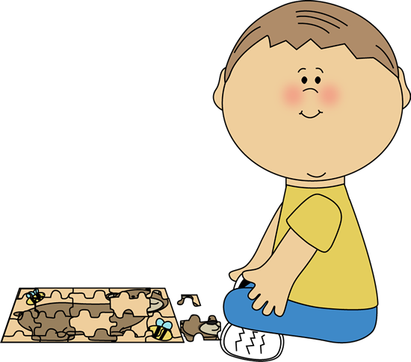
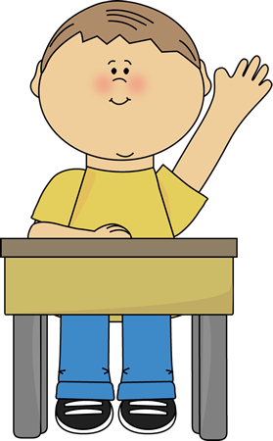

 | Rúbrica 1 : ____________________________________________ |  |  |  |  |  | Rúbrica 2 : ____________________________________________ |  |  |  |  |  | Rúbrica 3 : ____________________________________________ |  |  |  |  |  | Rúbrica 4 : ____________________________________________ |  |  |  |  |  | Rúbrica 1 : ____________________________________________ |  |  |  |  |  | Rúbrica 1 : ____________________________________________ |  |  |  |  |  | Rúbrica 1 : ____________________________________________ |  |  |  |  |  | Rúbrica 1 : ____________________________________________

 | Nombre del alumno | Siempre | Casi siempre | Algunas veces | Nunca |  | Nombre del alumno | Siempre | Casi siempre | Algunas veces | Nunca |  | Nombre del alumno | Siempre | Casi siempre | Algunas veces | Nunca |  | Nombre del alumno | Siempre | Casi siempre | Algunas veces | Nunca |  | Nombre del alumno | Siempre | Casi siempre | Algunas veces | Nunca |  | Nombre del alumno | Siempre | Casi siempre | Algunas veces | Nunca |  | Nombre del alumno | Siempre | Casi siempre | Algunas veces | Nunca |  | Nombre del alumno | Siempre | Casi siempre | Algunas veces | Nunca
1 |  |  |  |  |  | 1 |  |  |  |  |  | 1 |  |  |  |  |  | 1 |  |  |  |  |  | 1 |  |  |  |  |  | 1 |  |  |  |  |  | 1 |  |  |  |  |  | 1
2 |  |  |  |  |  | 2 |  |  |  |  |  | 2 |  |  |  |  |  | 2 |  |  |  |  |  | 2 |  |  |  |  |  | 2 |  |  |  |  |  | 2 |  |  |  |  |  | 2
3 |  |  |  |  |  | 3 |  |  |  |  |  | 3 |  |  |  |  |  | 3 |  |  |  |  |  | 3 |  |  |  |  |  | 3 |  |  |  |  |  | 3 |  |  |  |  |  | 3
4 |  |  |  |  |  | 4 |  |  |  |  |  | 4 |  |  |  |  |  | 4 |  |  |  |  |  | 4 |  |  |  |  |  | 4 |  |  |  |  |  | 4 |  |  |  |  |  | 4
5 |  |  |  |  |  | 5 |  |  |  |  |  | 5 |  |  |  |  |  | 5 |  |  |  |  |  | 5 |  |  |  |  |  | 5 |  |  |  |  |  | 5 |  |  |  |  |  | 5
6 |  |  |  |  |  | 6 |  |  |  |  |  | 6 |  |  |  |  |  | 6 |  |  |  |  |  | 6 |  |  |  |  |  | 6 |  |  |  |  |  | 6 |  |  |  |  |  | 6
7 |  |  |  |  |  | 7 |  |  |  |  |  | 7 |  |  |  |  |  | 7 |  |  |  |  |  | 7 |  |  |  |  |  | 7 |  |  |  |  |  | 7 |  |  |  |  |  | 7
8 |  |  |  |  |  | 8 |  |  |  |  |  | 8 |  |  |  |  |  | 8 |  |  |  |  |  | 8 |  |  |  |  |  | 8 |  |  |  |  |  | 8 |  |  |  |  |  | 8
9 |  |  |  |  |  | 9 |  |  |  |  |  | 9 |  |  |  |  |  | 9 |  |  |  |  |  | 9 |  |  |  |  |  | 9 |  |  |  |  |  | 9 |  |  |  |  |  | 9
10 |  |  |  |  |  | 10 |  |  |  |  |  | 10 |  |  |  |  |  | 10 |  |  |  |  |  | 10 |  |  |  |  |  | 10 |  |  |  |  |  | 10 |  |  |  |  |  | 10
11 |  |  |  |  |  | 11 |  |  |  |  |  | 11 |  |  |  |  |  | 11 |  |  |  |  |  | 11 |  |  |  |  |  | 11 |  |  |  |  |  | 11 |  |  |  |  |  | 11
12 |  |  |  |  |  | 12 |  |  |  |  |  | 12 |  |  |  |  |  | 12 |  |  |  |  |  | 12 |  |  |  |  |  | 12 |  |  |  |  |  | 12 |  |  |  |  |  | 12
13 |  |  |  |  |  | 13 |  |  |  |  |  | 13 |  |  |  |  |  | 13 |  |  |  |  |  | 13 |  |  |  |  |  | 13 |  |  |  |  |  | 13 |  |  |  |  |  | 13
14 |  |  |  |  |  | 14 |  |  |  |  |  | 14 |  |  |  |  |  | 14 |  |  |  |  |  | 14 |  |  |  |  |  | 14 |  |  |  |  |  | 14 |  |  |  |  |  | 14
15 |  |  |  |  |  | 15 |  |  |  |  |  | 15 |  |  |  |  |  | 15 |  |  |  |  |  | 15 |  |  |  |  |  | 15 |  |  |  |  |  | 15 |  |  |  |  |  | 15
16 |  |  |  |  |  | 16 |  |  |  |  |  | 16 |  |  |  |  |  | 16 |  |  |  |  |  | 16 |  |  |  |  |  | 16 |  |  |  |  |  | 16 |  |  |  |  |  | 16
17 |  |  |  |  |  | 17 |  |  |  |  |  | 17 |  |  |  |  |  | 17 |  |  |  |  |  | 17 |  |  |  |  |  | 17 |  |  |  |  |  | 17 |  |  |  |  |  | 17
18 |  |  |  |  |  | 18 |  |  |  |  |  | 18 |  |  |  |  |  | 18 |  |  |  |  |  | 18 |  |  |  |  |  | 18 |  |  |  |  |  | 18 |  |  |  |  |  | 18
19 |  |  |  |  |  | 19 |  |  |  |  |  | 19 |  |  |  |  |  | 19 |  |  |  |  |  | 19 |  |  |  |  |  | 19 |  |  |  |  |  | 19 |  |  |  |  |  | 19
20 |  |  |  |  |  | 20 |  |  |  |  |  | 20 |  |  |  |  |  | 20 |  |  |  |  |  | 20 |  |  |  |  |  | 20 |  |  |  |  |  | 20 |  |  |  |  |  | 20
21 |  |  |  |  |  | 21 |  |  |  |  |  | 21 |  |  |  |  |  | 21 |  |  |  |  |  | 21 |  |  |  |  |  | 21 |  |  |  |  |  | 21 |  |  |  |  |  | 21
22 |  |  |  |  |  | 22 |  |  |  |  |  | 22 |  |  |  |  |  | 22 |  |  |  |  |  | 22 |  |  |  |  |  | 22 |  |  |  |  |  | 22 |  |  |  |  |  | 22
23 |  |  |  |  |  | 23 |  |  |  |  |  | 23 |  |  |  |  |  | 23 |  |  |  |  |  | 23 |  |  |  |  |  | 23 |  |  |  |  |  | 23 |  |  |  |  |  | 23
24 |  |  |  |  |  | 24 |  |  |  |  |  | 24 |  |  |  |  |  | 24 |  |  |  |  |  | 24 |  |  |  |  |  | 24 |  |  |  |  |  | 24 |  |  |  |  |  | 24
25 |  |  |  |  |  | 25 |  |  |  |  |  | 25 |  |  |  |  |  | 25 |  |  |  |  |  | 25 |  |  |  |  |  | 25 |  |  |  |  |  | 25 |  |  |  |  |  | 25
26 |  |  |  |  |  | 26 |  |  |  |  |  | 26 |  |  |  |  |  | 26 |  |  |  |  |  | 26 |  |  |  |  |  | 26 |  |  |  |  |  | 26 |  |  |  |  |  | 26
27 |  |  |  |  |  | 27 |  |  |  |  |  | 27 |  |  |  |  |  | 27 |  |  |  |  |  | 27 |  |  |  |  |  | 27 |  |  |  |  |  | 27 |  |  |  |  |  | 27
28 |  |  |  |  |  | 28 |  |  |  |  |  | 28 |  |  |  |  |  | 28 |  |  |  |  |  | 28 |  |  |  |  |  | 28 |  |  |  |  |  | 28 |  |  |  |  |  | 28
29 |  |  |  |  |  | 29 |  |  |  |  |  | 29 |  |  |  |  |  | 29 |  |  |  |  |  | 29 |  |  |  |  |  | 29 |  |  |  |  |  | 29 |  |  |  |  |  | 29
30 |  |  |  |  |  | 30 |  |  |  |  |  | 30 |  |  |  |  |  | 30 |  |  |  |  |  | 30 |  |  |  |  |  | 30 |  |  |  |  |  | 30 |  |  |  |  |  | 30
 |  | 0 | 0 | 0 | 0 |  |  | 0 | 0 | 0 | 0 |  |  | 0 | 0 | 0 | 0 |  |  | 0 | 0 | 0 | 0 |  |  | 0 | 0 | 0 | 0 |  |  | 0 | 0 | 0 | 0 |  |  | 0 | 0 | 0 | 0 |  |  | 0 | 0 | 0 | 0

Rúbrica 1
Rúbrica 2
Rúbrica 3
Rúbrica 4
Rúbrica 1
Rúbrica 1
Rúbrica 1
Rúbrica 1

Rubrica 2
 | Rúbrica2 : ____________________________________________

 | Nombre del alumno | Siempre | Casi siempre | Algunas veces | Nunca
1
2
3
4
5
6
7
8
9
10
11
12
13
14
15
16
17
18
19
20
21
22
23
24
25
26
27
28
29
30
 |  | 0 | 0 | 0 | 0

Rúbrica 2

Rubrica 3
 | Rúbrica2 : ____________________________________________

 | Nombre del alumno | Siempre | Casi siempre | Algunas veces | Nunca
1
2
3
4
5
6
7
8
9
10
11
12
13
14
15
16
17
18
19
20
21
22
23
24
25
26
27
28
29
30
 |  | 0 | 0 | 0 | 0

Rúbrica 3

